Sheet1
ID | 姓名 | 性别 | 宾客类型 | 标签 | 随行人员 | 桌号 | 相片
Ego | 黄广毅 | 男 | 新郎方 | 男主角 |  | 1 | 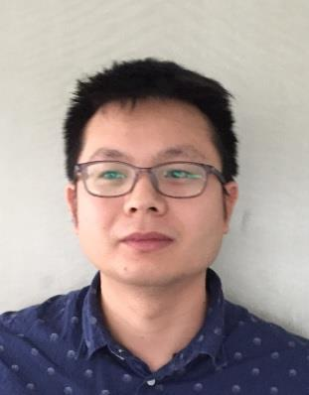
Elise | 高小娜 | 女 | 新娘方 | 女主角 |  | 1 | 